Sheet1
仓储/电商公司：义乌昌仓进出口有限公司保税仓理货报告
核注清单号：QD292526I000069371 |  | 二线 |  |  |  | 商家（账册号）： |  |  |  | 预录入号：
 |  |  |  |  |  |  |  |  |  | 到货时间：20260627
项号 | 中文品名 | 货主料号 | 条形码 | 理论入库数据 | 规格 | 实际入库数量 |  | 差异数量 |  | 有效期 | 批次
 |  |  |  |  |  | 合格品 | 残次品 | 多到货 | 少到货
1 | 圣罗兰自由之水香水 | 法国 | 3614272648418 | 8000 | 瓶 | 3490 |  |  |  | 2028-10-01 | 38Z001G
 |  |  |  |  |  |  | 4 |  |  | 2028-10-01 | 38Z001G |  | 漏液 | 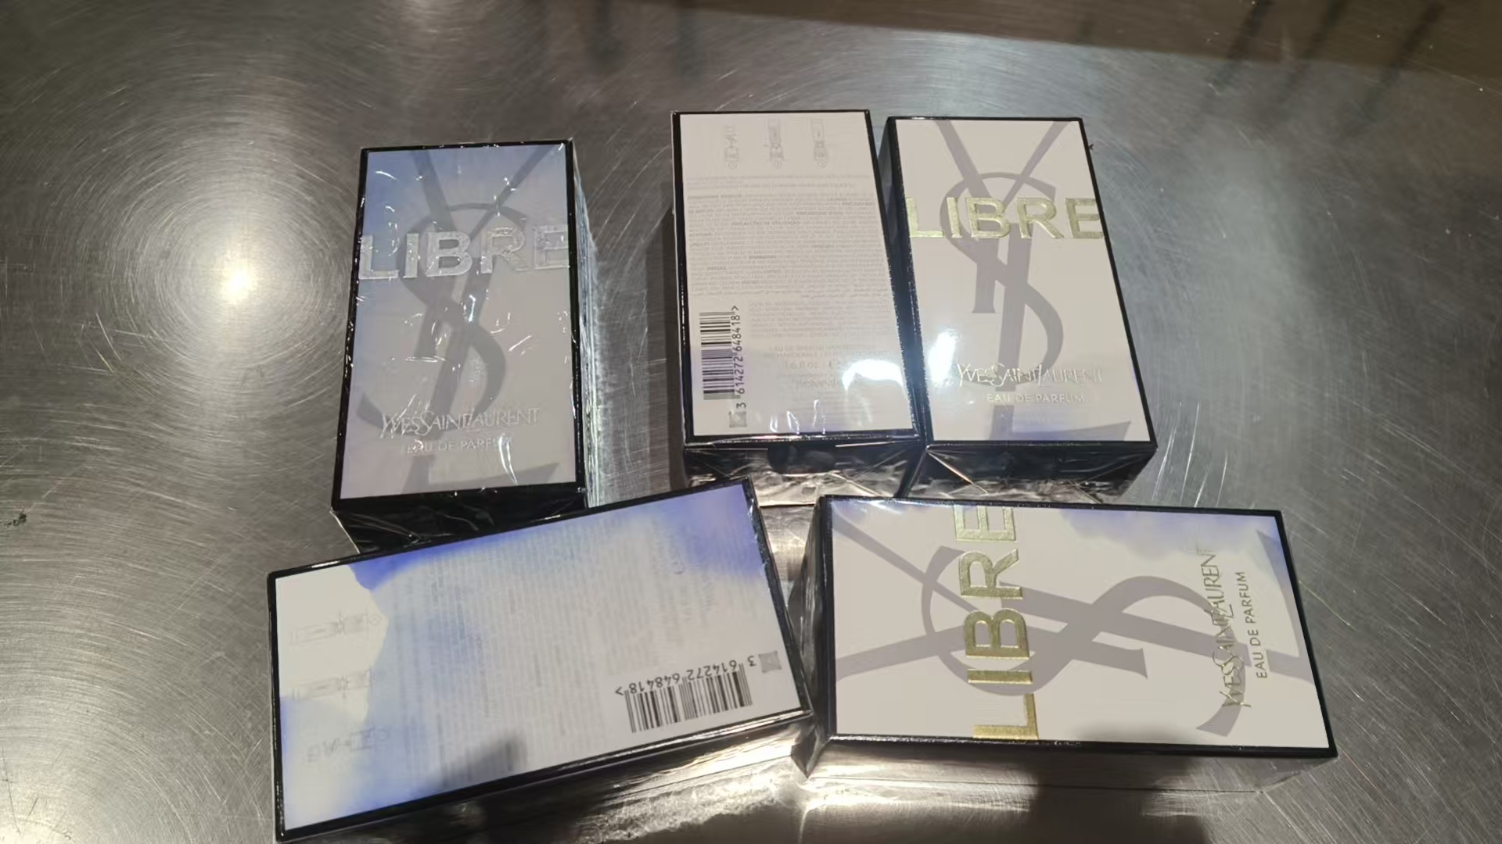
 |  |  |  |  |  |  | 1 |  |  | 2028-10-01 | 38Z001G | 鉴定 | 漏液
 |  |  |  |  |  | 2338 |  |  |  | 2028-11-01 | 38ZN00K
 |  |  |  |  |  |  | 6 |  |  | 2028-11-01 | 38ZN00K |  | 膜破 | 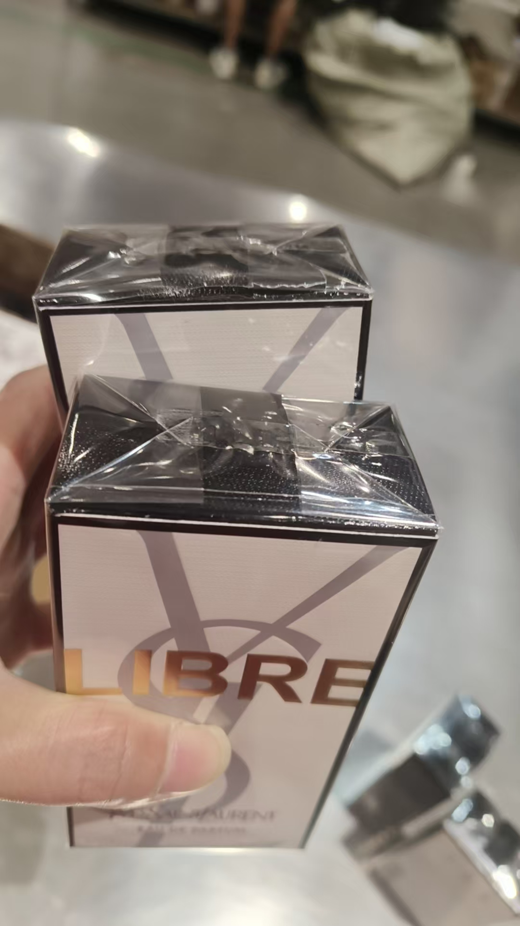 | 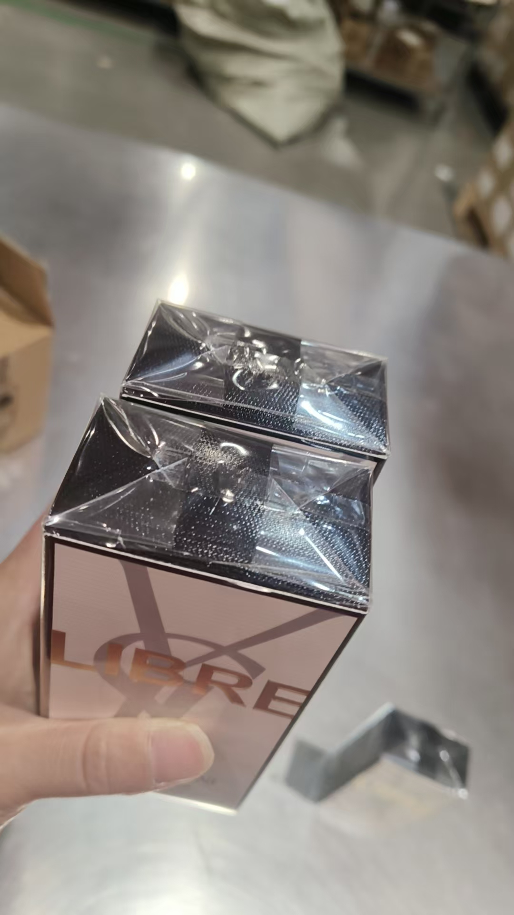
 |  |  |  |  |  |  | 1 |  |  | 2028-11-01 | 38ZN00K | 鉴定 | 膜破
 |  |  |  |  |  | 2159 |  |  |  | 2028-11-01 | 38ZN04M
 |  |  |  |  |  |  | 1 |  |  | 2028-11-01 | 38ZN04M | 鉴定 | 膜破
2 | CHLOE蔻依恋旅小猪包香水EDP50ML | 西班牙 | 3614223111565 | 300 | 瓶 | 179 |  |  |  |  | 5265
 |  |  |  |  |  |  | 1 |  |  |  | 5265 | 鉴定
 |  |  |  |  |  | 119 |  |  |  |  | 5302
 |  |  |  |  |  |  | 1 |  |  |  | 5302 | 鉴定
3 | BVLGARI宝格丽欢沁玫香香水EDT50ML | 意大利 | 783320417009 | 48 | 瓶 | 40 |  |  |  | 2028-10-01 | 11S06BD2
 |  |  |  |  |  |  | 7 |  |  | 2028-10-01 | 11S06BD2 |  | 变形 | 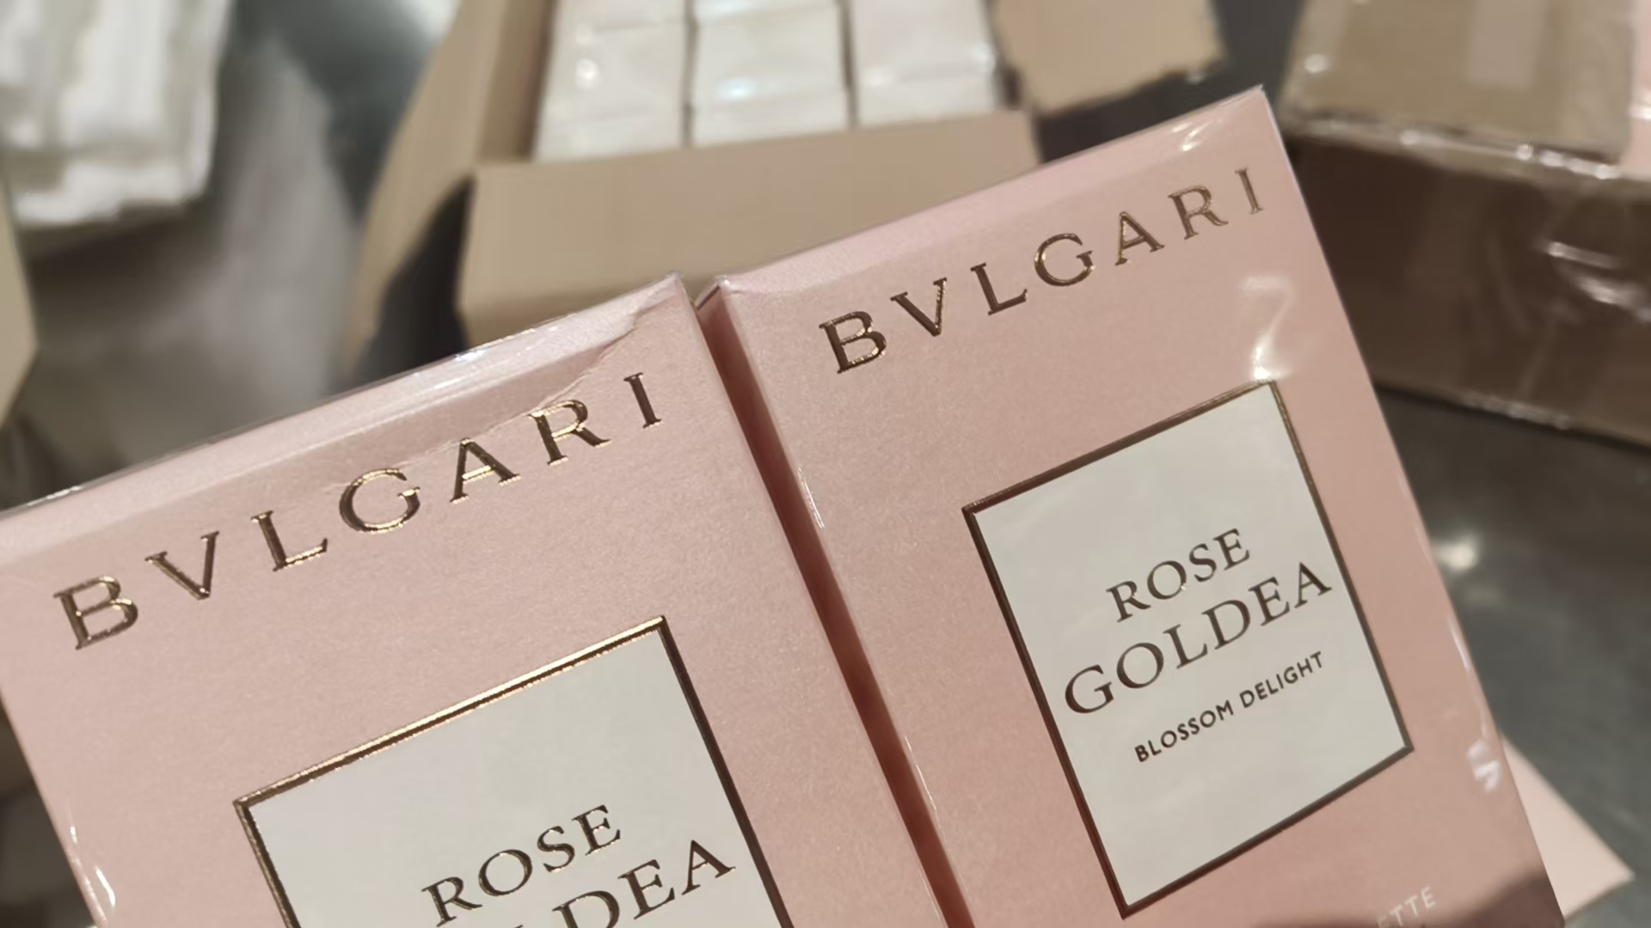 | 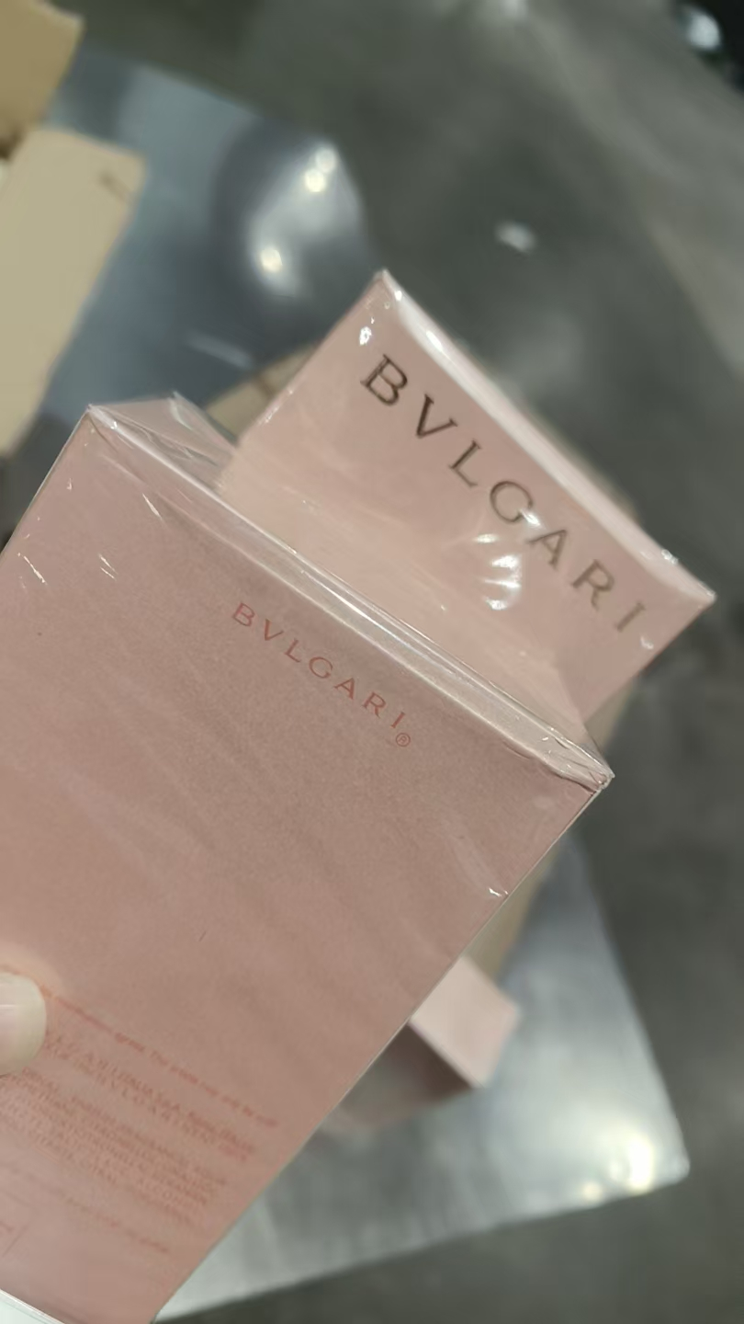
 |  |  |  |  |  |  | 1 |  |  | 2028-10-01 | 11S06BD2 | 鉴定 | 变形
4 | BVLGARI宝格丽紫晶香水EDT100ML | 意大利 | 783320425486,783320420610 | 96 | 瓶 | 95 |  |  |  |  | 10715D1
 |  |  |  |  |  |  | 1 |  |  |  | 10715D1 | 鉴定
5 | BVLGARI宝格丽白晶香水EDT50ML | 意大利 | 783320425509 | 24 | 瓶 | 23 |  |  |  |  | 10S91D1
 |  |  |  |  |  |  | 1 |  |  |  | 10S91D1 | 鉴定
6 | BVLGARI宝格丽碧蓝男士香水EDT100ML | 意大利 | 783320427152 | 160 | 瓶 | 159 |  |  |  |  | 11S28H1
 |  |  |  |  |  |  | 1 |  |  |  | 11S28H1 | 鉴定
7 | BVLGARI宝格丽大吉岭EDT香水100ML | 意大利 | 783320425394,783320418952 | 60 | 瓶 | 59 |  |  |  |  | 21S19DA1
 |  |  |  |  |  |  | 1 |  |  |  | 21S19DA1 | 鉴定 | 批次模糊
8 | BVLGARI宝格丽大吉岭茶香水EDP50ML | 意大利 | 783320421327 | 150 | 瓶 | 149 |  |  |  |  | 10S95D1
 |  |  |  |  |  |  | 1 |  |  |  | 10S95D1 | 鉴定
9 | BVLGARI宝格丽大吉岭茶香水EDT100ML简装 | 意大利 | 783320425400 | 98 | 瓶 |  | 97 |  |  |  | 10S56D1 |  | 磨损 | 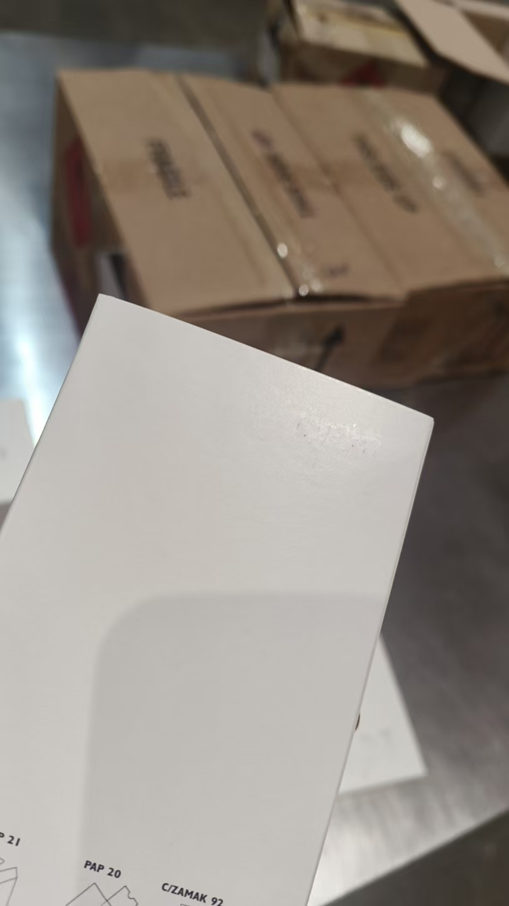 | 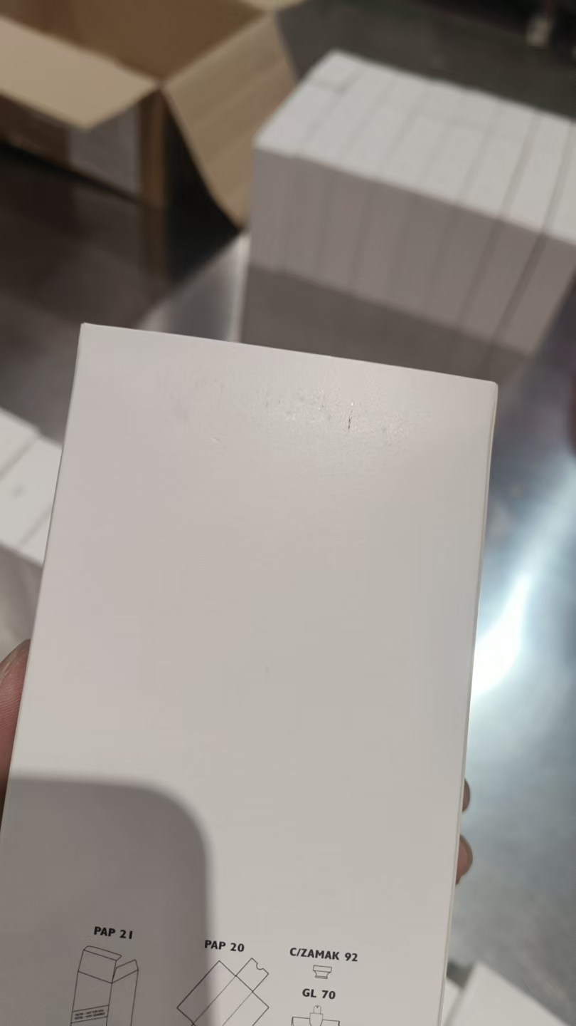 | 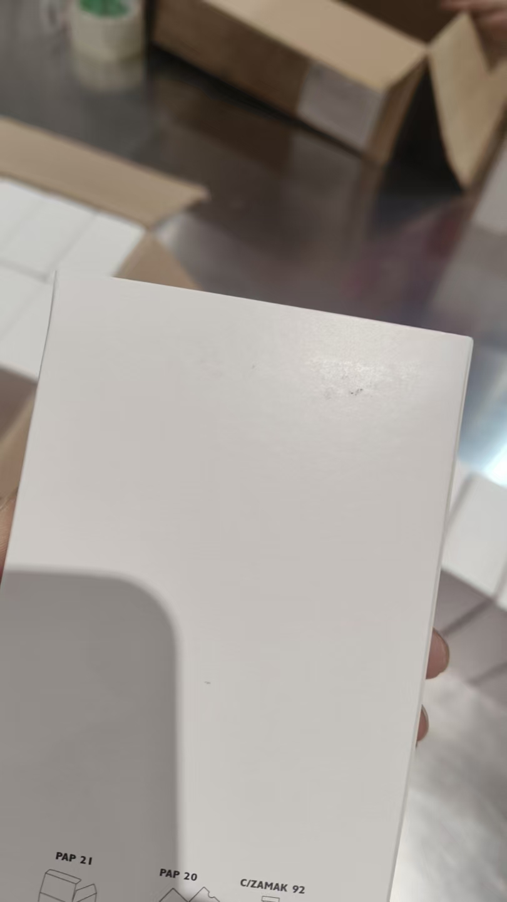
 |  |  |  |  |  |  | 1 |  |  |  | 10S56D1 | 鉴定 | 磨损
10 | MIUMIU缪缪粉漾女士香水EDT50ML | 法国 | 3614223487295 | 200 | 瓶 | 199 |  |  |  |  | 22ZD1Y4
 |  |  |  |  |  |  | 1 |  |  |  | 22ZD1Y4 | 鉴定
11 | MIUMIU缪缪同名女士香水EDP100ML | 法国 | 3614220322575 | 100 | 瓶 |  | 99 |  |  |  | 22Z01YX |  | 磨损 | 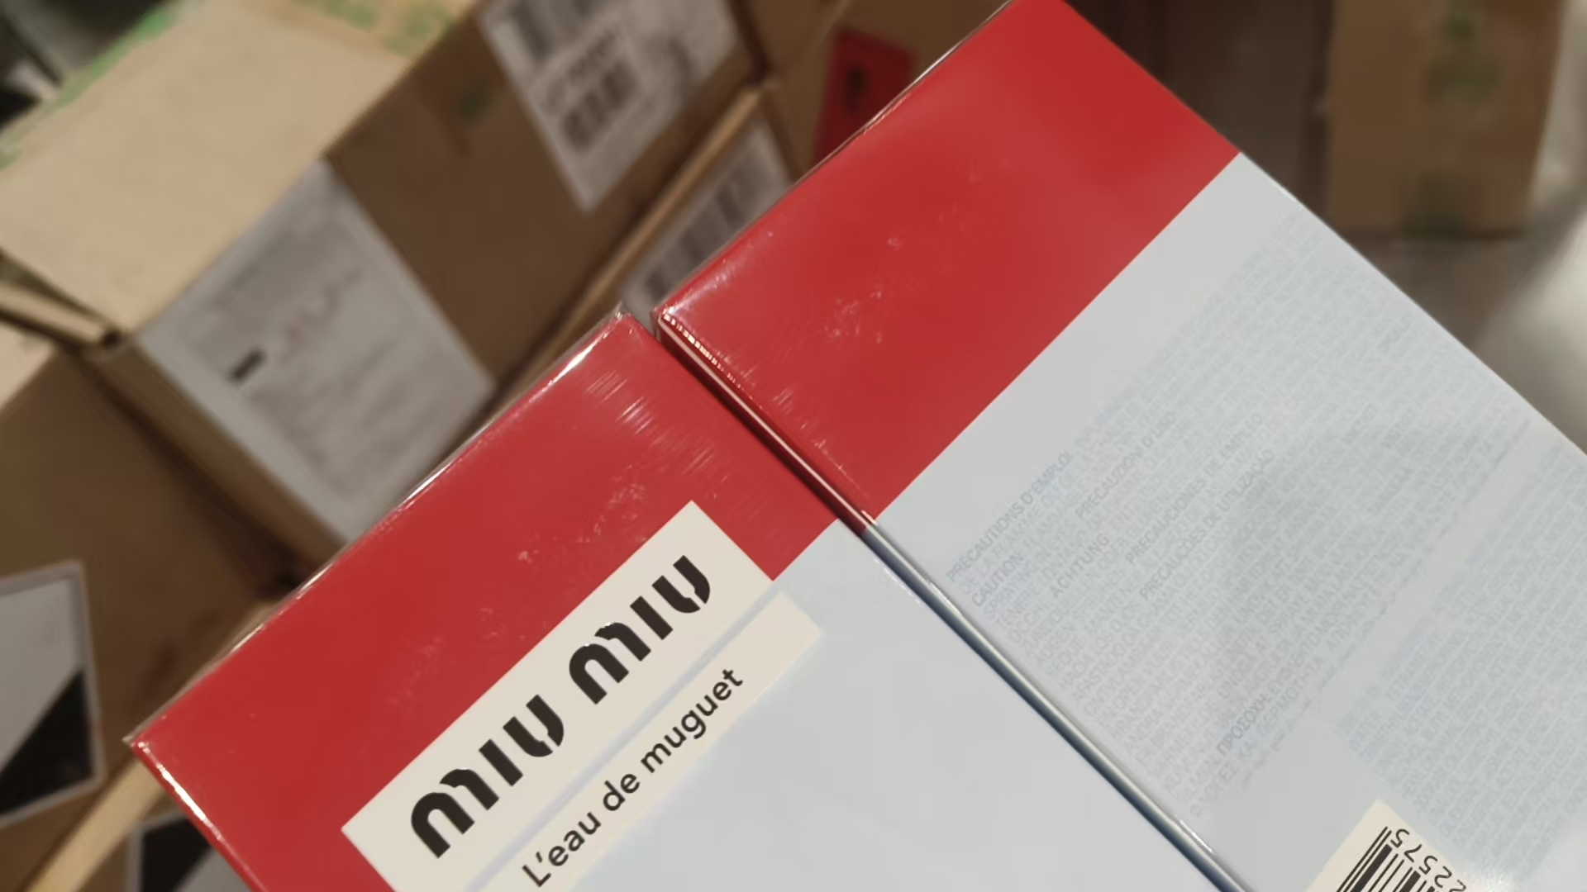
 |  |  |  |  |  |  | 1 |  |  |  | 22Z01YX | 鉴定 | 变形
12 | MIUMIU缪缪滢蓝女士香水EDP100ML | 法国 | 3614222532637 | 192 | 瓶 | 63 |  |  |  |  | 22ZN1YK
 |  |  |  |  |  |  | 1 |  |  |  | 22ZN1YK | 鉴定
 |  |  |  |  |  | 127 |  |  |  |  | 22Z01YA
 |  |  |  |  |  |  | 1 |  |  |  | 22Z01YA | 鉴定
13 | MIUMIU缪缪粉漾女士香水EDT100ML | 法国 | 3614274520538 | 103 | 瓶 | 102 |  |  |  |  | 22ZD1YH
 |  |  |  |  |  |  | 1 |  |  |  | 22ZD1YH | 鉴定
14 | MIUMIU缪缪滢蓝女士香水EDP50ML | 法国 | 3614222531586 | 400 | 瓶 | 399 |  |  |  |  | 22Z01YP
 |  |  |  |  |  |  | 1 |  |  |  | 22Z01YP | 鉴定
合计 |  |  |  | 9931
 |  |  |  |  |  |  |  | 差异合计： | 0
备注： | 数据单位：以向海关申报单位为准。
开始理货时间：20260628 结束理货时间：20260628
理货地址：
本报告以打印版本为准，手写（或涂改）无效。

